项目打包版本说明以及源码管理方案
基于git
 | 打开视图window->show view->other 可以看到git仓库信息
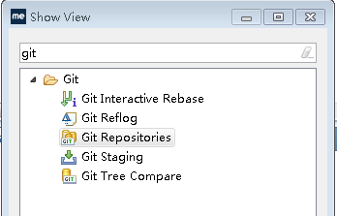

分支信息

 | 在分支上点击右键->show in->history 可以打开分支的所有历史提交记录
head id

1.安装包版本描述

 | 版本描述中要包含分支信息以及head id
 | 例如安装包命名为：xxx_master_a1f97b9_20210119

2.根据head id创建分支
 | 在分支历史提交记录的head id上点击 右键->create branche…
分支命名

对应head id的源码

 | 然后就可以在该分支上改bug、开发，然后同步到master等分支上

3.创建tag
 | tag可以为head id起个别名，来辅助管理head id
 | 项目commit后在项目上点击右键->Team->Advanced->Tag…

4.根据tag创建分支
 | 在tag上点击右键->create branche…
 | 之后操作同2

